Estadísticas
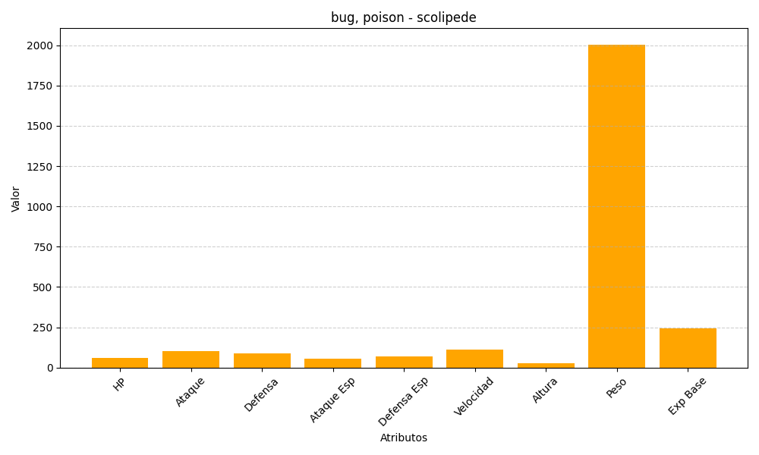
ID | Nombre | Tipo | HP | Ataque | Defensa | Ataque Especial | Defensa Especial | Velocidad | Altura | Peso | Experiencia Base
545 | scolipede | bug, poison | 60 | 100 | 89 | 55 | 69 | 112 | 25 | 2005 | 243

